2.1
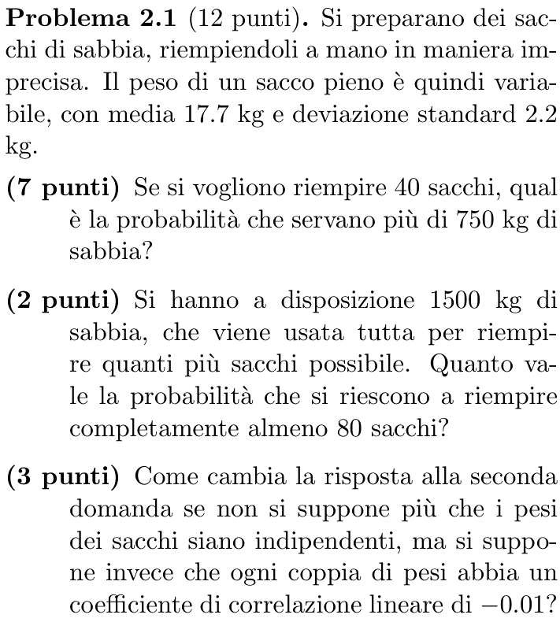
17.7 | μ
2.2 | σ

40 | n
750 | k
708 | media
13.91 | dev. std.
193.60 | var
3.019 | z
0.13% | P(X>k)

1500 | k'
80 | n'
1416 | media'
19.677398202 | dev. std.'
387.20 | var'
4.269 | z'
100.00% | P(X'≤k')

-0.01 | ρ
81.31 | var''
9.017 | dev. std.''
9.32 | z''
100.00% | P(X''≤k'')

2.2
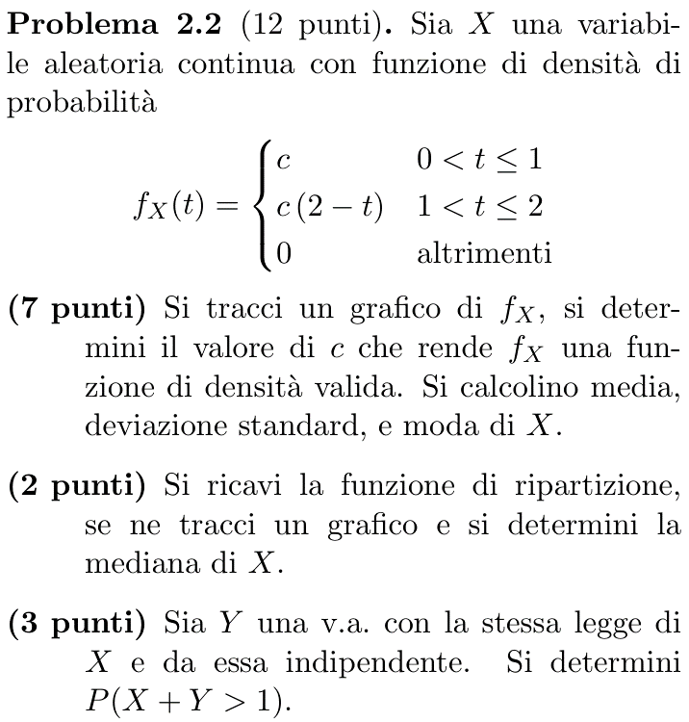
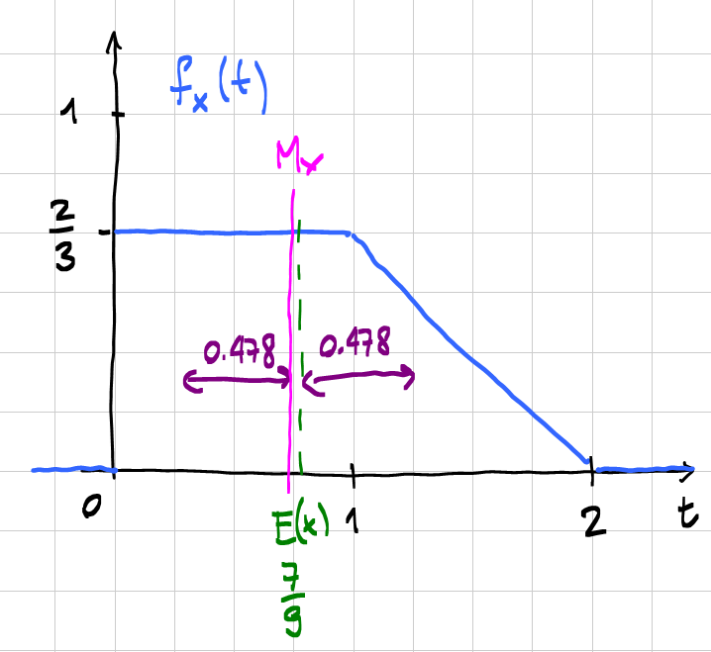
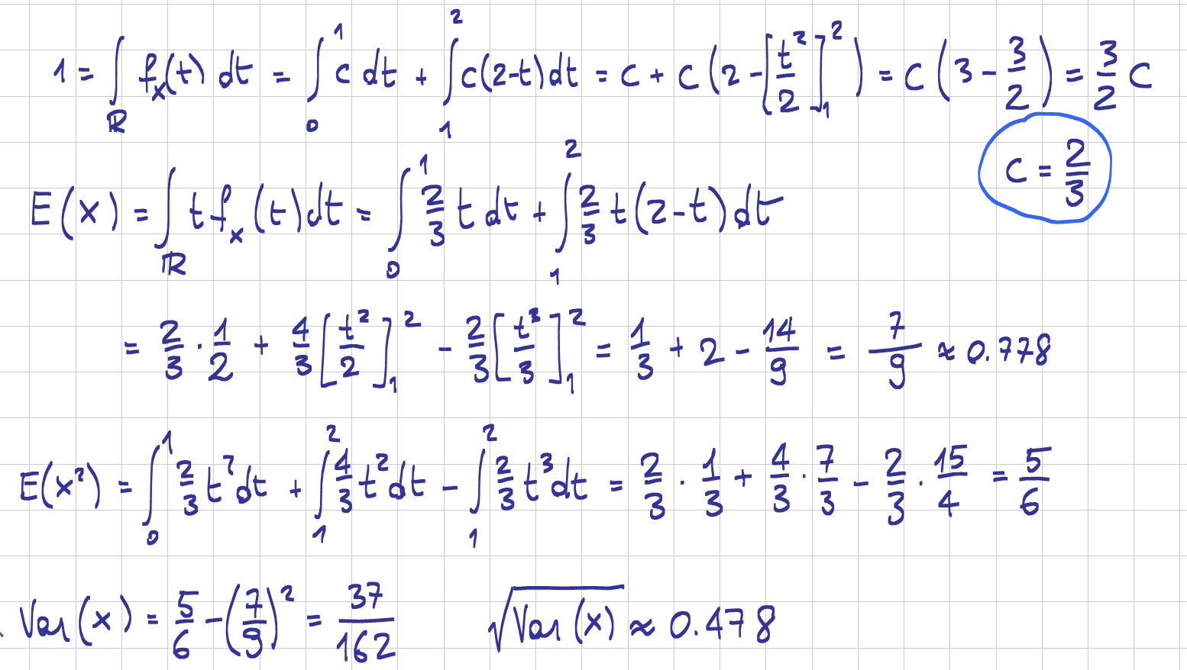

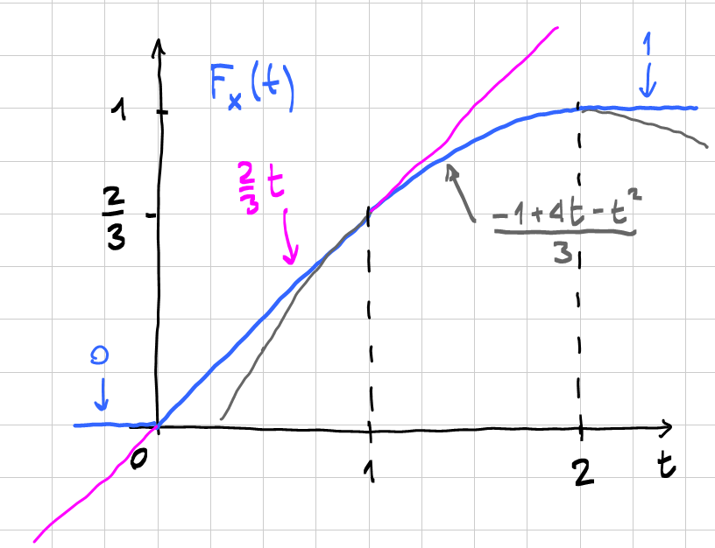

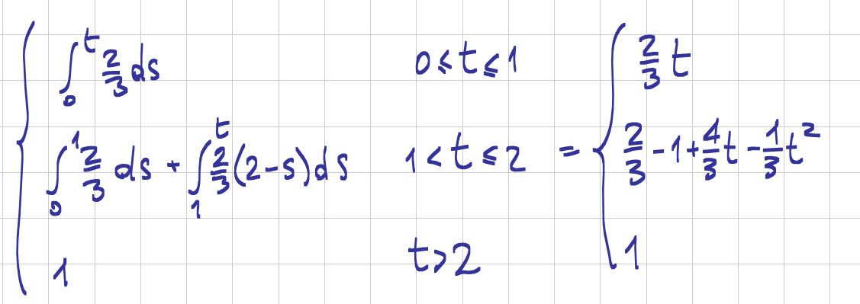

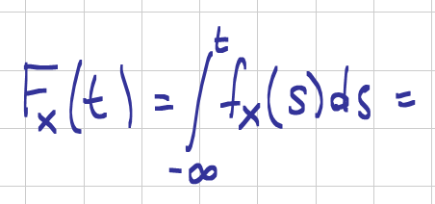

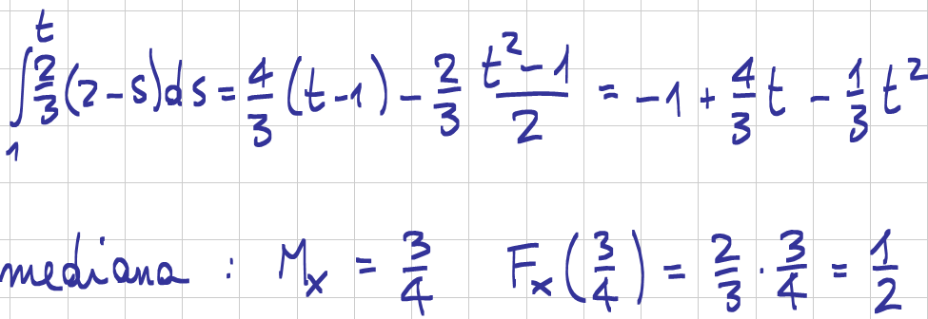

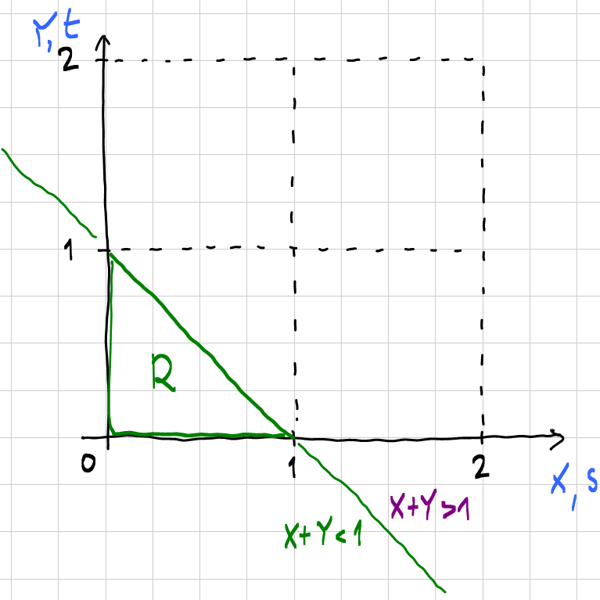
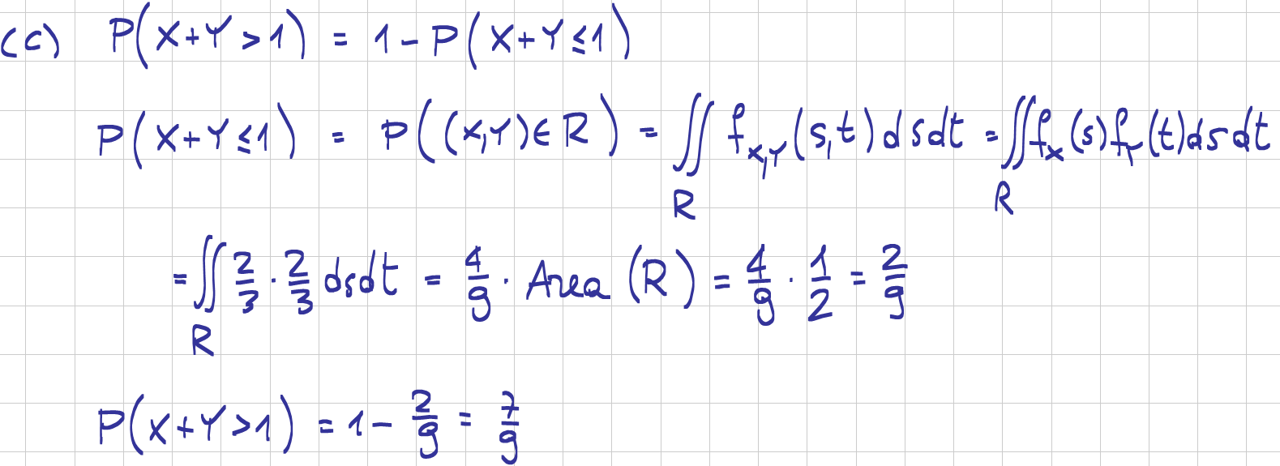

2.3
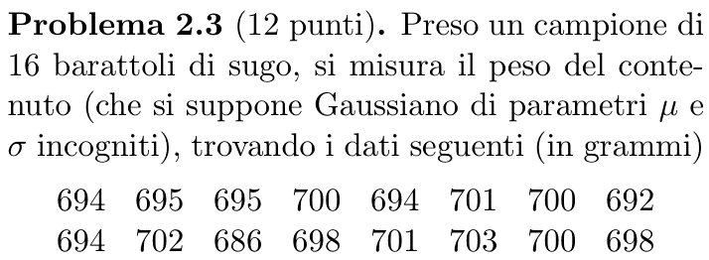
694 | 16 | n
695 | 15 | gdl
695 | 697.06 | X bar
700 | 4.49 | Sx
694 | 20.20 | Sx²
701 | 302.94 | SSx
700
692
694
702
686
698
701
703
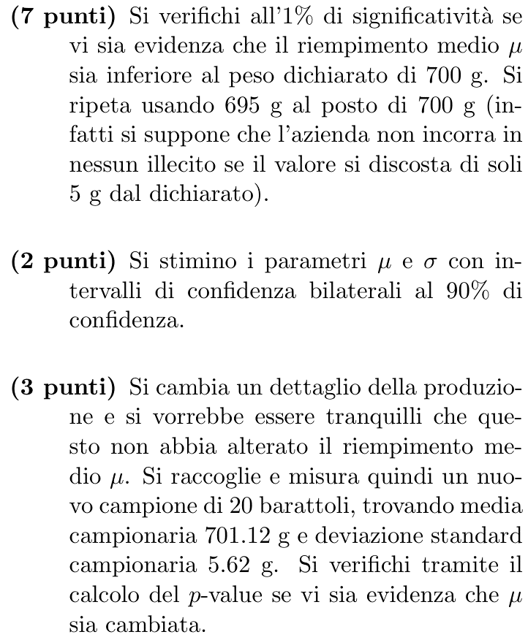
700 | 1% | sign
698 | -2.602 | -q
 | 700 | AQL1
 | 695 | AQL2
 | -2.61 | stat1 | H1
 | 1.84 | stat2 | H0

 | 90% | conf
 | 1.753 | q'
 | 7.26 | a
 | 25.00 | b
 | 1.970 | r
 | 695.09 | LCL μ
 | 699.03 | UCL μ
 | 3.481 | LCL σ
 | 6.459 | UCL σ

 | 20 | m
 | 701.12 | Y bar
 | 5.62 | Sy
 | 31.58 | Sy²
 | 19 | gdl m
 | 34 | gdl tot
 | 26.560 | Sp²
 | 5.154 | Sp

 | 2.35 | stat
 | 2.49% | p-value

2.4
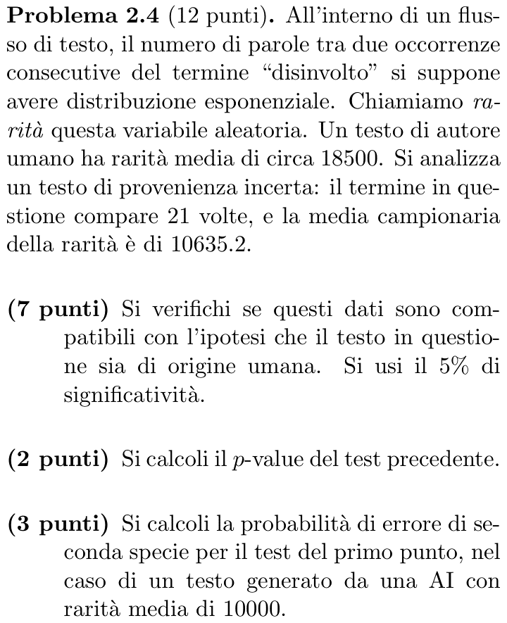
18500 | μ0
20 | n
21 | n'
10635.2 | X bar

5% | sign
40 | gdl
24.43 | a
59.34 | b
23.00 | stat | H1
2.9% | p-value

42 | gdl n'
26.00 | a n'
61.78 | b n'
24.14 | stat n' | H1
2.5% | p-value n'

10000 | μ1
26.4% | β=h(μ1)
24.0% | β=h(μ1) n'

